Quản lý dịch vụ
Project Name | Phần mềm quản lý khách sạn
Module Code | Quản lý dịch vụ
 | Hoàn thành | Lỗi | Chưa kiểm tra | Bị chặn | Tổng lần kiểm tra
Round 1 | 15 | 0 | 0 | 0 | 15
Round 2 | 15 | 0 | 0 | 0 | 15
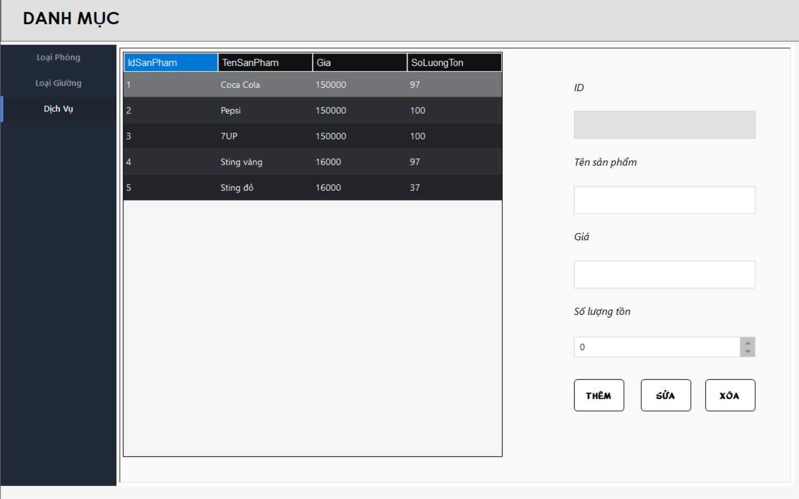

Test Case ID | Mô tả | Quy trình | Điều kiện tiên quyết | Kết quả mong đợi | Kết quả thực tế | Kết quả |  |  |  |  |  | Chú thích
 |  |  |  |  |  | Vòng 1 |  |  | Vòng 2
 |  |  |  |  |  | Trạng thái | Ngày kiểm tra | Người kiểm tra | Trạng thái | Ngày kiểm tra | Người kiểm tra
GUI_SHOW Quản lý dịch vụ
GUI_DV01 | [ID Sản Phẩm] TextBox |  |  | -Text color: black -Status: Disable | -Text color: black -Status: Disable | Passed | 2024-11-12 | Nguyễn Minh Toàn | Passed | 2024-11-12 | Nguyễn Minh Toàn
GUI-DV02 | [Tên Sản Phẩm] TextBox |  |  | -Text color: black -Status: Enable | -Text color: black -Status: Enable | Passed | 2024-11-12 | Nguyễn Minh Toàn | Passed | 2024-11-12 | Nguyễn Minh Toàn
GUI-DV03 | [Giá] TestBox |  |  | -Text color: black -Status: Enable | -Text color: black -Status: Enable | Passed | 2024-11-12 | Nguyễn Minh Toàn | Passed | 2024-11-12 | Nguyễn Minh Toàn
GUI-DV04 | [Số Lượng Tồn] NumericUpDown |  |  | -Text color: black -Status: Enable | -Text color: black -Status: Enable | Passed | 2024-11-12 | Nguyễn Minh Toàn | Passed | 2024-11-12 | Nguyễn Minh Toàn
GUI-DV05 | [Thêm] Button |  |  | -Text color: black -Status: Enable | -Text color: black -Status: Enable | Passed | 2024-11-12 | Nguyễn Minh Toàn | Passed | 2024-11-12 | Nguyễn Minh Toàn
GUI-DV06 | [Sửa] Button |  |  | -Text color: black -Status: Enable | -Text color: black -Status: Enable | Passed | 2024-11-12 | Nguyễn Minh Toàn | Passed | 2024-11-12 | Nguyễn Minh Toàn
GUI-DV07 | [Xoá] Button |  |  | -Text color: black -Status: Enable | -Text color: black -Status: Enable | Passed | 2024-11-12 | Nguyễn Minh Toàn | Passed | 2024-11-12 | Nguyễn Minh Toàn
FUNCTION_SHOW Quản lý dịch vụ
FUNC-DV01 | Xác thực chức năng quản lý dịch vụ đang hiển thị | 1. Khởi động phần mềm. 2. Hiển thị menu. 3. Nhấn vào button "Danh Mục". 4. Nhấn vào button "Dịch Vụ". | Đăng nhập thành công vào hệ thống. | Hiển thị chức năng quản lý khách hàng gồm có: -Trường: ID Sản Phẩm , Tên Sản Phẩm , Giá , Số Lượng Tồn. -Button: Thêm, Sửa, Xóa. | Hiển thị chức năng quản lý khách hàng gồm có: -Trường: ID Sản Phẩm , Tên Sản Phẩm , Giá , Số Lượng Tồn. -Button: Thêm, Sửa, Xóa. | Passed | 2024-11-12 | Nguyễn Minh Toàn | Passed | 2024-11-12 | Nguyễn Minh Toàn
FUNC-DV02 | Thêm sản phẩm khi nhập đầy đủ thông tin | 1. Khởi động phần mềm. 2. Hiển thị menu. 3. Nhấn vào button "Danh Mục". 4. Nhấn vào button "Dịch Vụ". 5. Nhập đầy đủ các trường thông tin. 6. Nhấn vào button "Thêm". | Đăng nhập thành công vào hệ thống. | Hiển thị thông báo thêm sản phẩm thành công và cập nhật sản phẩm mới vào bảng. | Hiển thị thông báo thêm sản phẩm thành công và cập nhật sản phẩm mới vào bảng. | Passed | 2024-11-12 | Nguyễn Minh Toàn | Passed | 2024-11-12 | Nguyễn Minh Toàn
FUNC-DV03 | Thêm sản phẩm khi chưa nhập đầy đủ thông tin | 1. Khởi động phần mềm. 2. Hiển thị menu. 3. Nhấn vào button "Danh Mục". 4. Nhấn vào button "Dịch Vụ". 5. Bỏ trống 1 vài trường thông tin. 6. Nhấn vào button "Thêm". | Đăng nhập thành công vào hệ thống. | Hiển thị thông báo "vui lòng nhập đầy đủ thông tin" | Hiển thị thông báo "vui lòng nhập đầy đủ thông tin" | Passed | 2024-11-12 | Nguyễn Minh Toàn | Passed | 2024-11-12 | Nguyễn Minh Toàn
FUNC-DV04 | Sửa sản phẩm khi nhập đầy đủ thông tin | 1. Khởi động phần mềm. 2. Hiển thị menu. 3. Nhấn vào button "Danh Mục". 4. Nhấn vào button "Dịch Vụ". 5. Nhập đầy đủ các trường thông tin. 6. Nhấn vào button "Sửa". | Đăng nhập thành công vào hệ thống. | Hiển thị thông báo sửa sản phẩm thành công và cập nhật thông tin sản phẩm vào database. | Hiển thị thông báo sửa sản phẩm thành công và cập nhật thông tin sản phẩm vào database. | Passed | 2024-11-12 | Nguyễn Minh Toàn | Passed | 2024-11-12 | Nguyễn Minh Toàn
FUNC-DV05 | Sửa sản phẩm khi chưa nhập đầy đủ thông tin | 1. Khởi động phần mềm. 2. Hiển thị menu. 3. Nhấn vào button "Danh Mục". 4. Nhấn vào button "Dịch Vụ". 5. Bỏ trống 1 vài trường thông tin. 6. Nhấn vào button "Sửa". | Đăng nhập thành công vào hệ thống. | Hiển thị thông báo "vui lòng nhập đầy đủ thông tin" | Hiển thị thông báo "vui lòng nhập đầy đủ thông tin" | Passed | 2024-11-12 | Nguyễn Minh Toàn | Passed | 2024-11-12 | Nguyễn Minh Toàn
FUNC-DV06 | Xóa sản phẩm đã được lưu trong hoá đơn | 1. Khởi động phần mềm. 2. Hiển thị menu. 3. Nhấn vào button "Danh Mục". 4. Nhấn vào button "Dịch Vụ". 5. Nhập sản phẩm có trong dịch vụ. 6. Nhấn vào button "Xoá". | Đăng nhập thành công vào hệ thống. | Hiển thị thông báo "không thể xóa sản phẩm đã được lưu trong hóa đơn" | Hiển thị thông báo "không thể xóa sản phẩm đã được lưu trong hóa đơn" | Passed | 2024-11-12 | Nguyễn Minh Toàn | Passed | 2024-11-12 | Nguyễn Minh Toàn
FUNC-DV07 | Xóa sản phẩm chưa được lưu trong hoá đơn | 1. Khởi động phần mềm. 2. Hiển thị menu. 3. Nhấn vào button "Danh Mục". 4. Nhấn vào button "Dịch Vụ". 5. Nhập sản phẩm chưa có trong dịch vụ. 6. Nhấn vào button "Xoá". | Đăng nhập thành công vào hệ thống. | Hiển thị thông báo "Xóa sản phẩm thành công" | Hiển thị thông báo "Xóa sản phẩm thành công" | Passed | 2024-11-12 | Nguyễn Minh Toàn | Passed | 2024-11-12 | Nguyễn Minh Toàn
FUNC-DV08 | Kiểm tra thông tin hiển thị khi click vào 1 dòng trong bảng | 1. Khởi động phần mềm. 2. Hiển thị menu. 3. Nhấn vào button "Danh Mục". 4. Nhấn vào button "Dịch Vụ". 5. Chọn 1 dòng trong bảng Dịch Vụ. | Đăng nhập thành công vào hệ thống. | Các trường thông tin hiển thị đúng với dòng được click | Các trường thông tin hiển thị đúng với dòng được click | Passed | 2024-11-12 | Nguyễn Minh Toàn | Passed | 2024-11-12 | Nguyễn Minh Toàn

Tài khoản người dùng
Project Name | Phần mềm quản lý khách sạn
Module Code | Tài khoản người dùng
 | Hoàn thành | Lỗi | Chưa kiểm tra | Bị chặn | Tổng lần kiểm tra
Round 1 | 9 | 0 | 0 | 0 | 9
Round 2 | 9 | 0 | 0 | 0 | 9
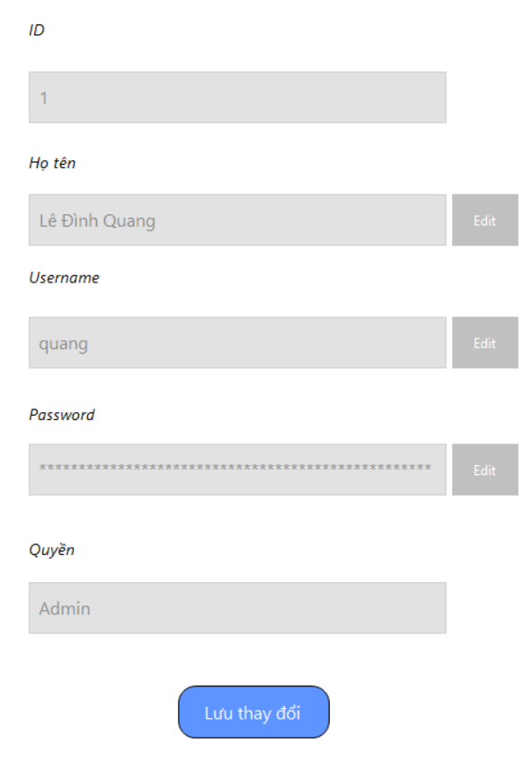

Test Case ID | Mô tả | Quy trình | Điều kiện tiên quyết | Kết quả mong đợi | Kết quả thực tế | Kết quả |  |  |  |  |  | Chú thích
 |  |  |  |  |  | Vòng 1 |  |  | Vòng 2
 |  |  |  |  |  | Trạng thái | Ngày kiểm tra | Người kiểm tra | Trạng thái | Ngày kiểm tra | Người kiểm tra
GUI_SHOW Tài khoản người dùng
GUI-UA01 | [Textbox] ID |  |  | -Text color: black -Status: Disable | -Text color: black -Status: Disable | Passed | 2024-08-12 | Lê Ngô Quang Đạo | Passed | 2024-08-12 | Phạm Phú Đạt
GUI-UA02 | [Textbox] Họ tên |  |  | -Text color: black -Status: Disable | -Text color: black -Status: Disable | Passed | 2024-08-12 | Lê Ngô Quang Đạo | Passed | 2024-08-12 | Phạm Phú Đạt
GUI-UA03 | [Textbox] Username |  |  | -Text color: black -Status: Disable | -Text color: black -Status: Disable | Passed | 2024-08-12 | Lê Ngô Quang Đạo | Passed | 2024-08-12 | Phạm Phú Đạt
GUI-UA04 | [Textbox] Password |  |  | -Text color: black -Status: Disable | -Text color: black -Status: Disable | Passed | 2024-08-12 | Lê Ngô Quang Đạo | Passed | 2024-08-12 | Phạm Phú Đạt
GUI-UA05 | [Textbox] Quyền |  |  | -Text color: black -Status: Disable | -Text color: black -Status: Disable | Passed | 2024-08-12 | Lê Ngô Quang Đạo | Passed | 2024-08-12 | Phạm Phú Đạt
GUI-UA06 | [Button] Lưu thay đổi |  |  | -Text color: white -Status: Enable | -Text color: white -Status: Enable | Passed | 2024-08-12 | Lê Ngô Quang Đạo | Passed | 2024-08-12 | Phạm Phú Đạt
FUNCTION_SHOW Tài khoản người dùng
FUNC-UA01 | Thay đổi họ tên | 1. Truy cập vào hệ thống 2. Nhấn vào button "Người dùng" 3. Nhấn vào button "Edit" 4. Nhập thông tin chỉnh sửa 5. Nhấn vào button "Lưu thay đổi" | Đăng nhập về hệ thống thành công | Lưu thông tin thay đổi và hiển thị | Lưu thông tin thay đổi và hiển thị | Passed | 2024-08-12 | Lê Ngô Quang Đạo | Passed | 2024-08-12 | Phạm Phú Đạt
FUNC-UA02 | Thay đổi user name hợp lệ | 1. Truy cập vào hệ thống 2. Nhấn vào button "Người dùng" 3. Nhấn vào button "Edit" 4. Nhập user name không trùng 5. Nhấn vào button "Lưu thay đổi" | Đăng nhập về hệ thống thành công | Lưu thông tin thay đổi và hiển thị | Lưu thông tin thay đổi và hiển thị | Passed | 2024-08-12 | Lê Ngô Quang Đạo | Passed | 2024-08-12 | Phạm Phú Đạt
FUNC-UA03 | Thay đổi user name không hợp lệ | 1. Truy cập vào hệ thống 2. Nhấn vào button "Người dùng" 3. Nhấn vào button "Edit" 4. Nhập user name trùng với 1 tài khoản khác. 5. Nhấn vào button "Lưu thay đổi" | Có ít nhất 2 tài khoản trong hệ thống | Hiển thị thông báo lỗi và yêu cầu nhập lại | Hiển thị thông báo lỗi và yêu cầu nhập lại | Passed | 2024-08-12 | Lê Ngô Quang Đạo | Passed | 2024-08-12 | Phạm Phú Đạt

Đổi mật khẩu
Project Name | Phần mềm quản lý khách sạn
Module Code | Đổi mật khẩu
 | Hoàn thành | Lỗi | Chưa kiểm tra | Bị chặn | Tổng lần kiểm tra
Round 1 | 8 | 0 | 0 | 0 | 8
Round 2 | 8 | 0 | 0 | 0 | 8
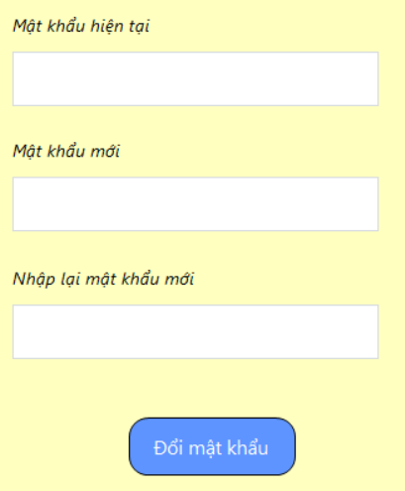

Test Case ID | Mô tả | Quy trình | Điều kiện tiên quyết | Kết quả mong đợi | Kết quả thực tế | Kết quả |  |  |  |  |  | Chú thích
 |  |  |  |  |  | Vòng 1 |  |  | Vòng 2
 |  |  |  |  |  | Trạng thái | Ngày kiểm tra | Người kiểm tra | Trạng thái | Ngày kiểm tra | Người kiểm tra
GUI_SHOW Đổi mật khẩu
GUI-PW01 | [Textbox] Mật khẩu hiện tại |  |  | Text color: Black Status: Enable | Text color: Black Status: Enable | Passed | 2024-09-12 | Phạm Phú Đạt | Passed | 2024-09-12 | Lê Ngô Quang Đạo
GUI-PW02 | [Textbox] Mật khẩu mới |  |  | Text color: Black Status: Enable | Text color: Black Status: Enable | Passed | 2024-09-12 | Phạm Phú Đạt | Passed | 2024-09-12 | Lê Ngô Quang Đạo
GUI-PW03 | [Textbox] Nhập lại mật khẩu |  |  | Text color: Black Status: Enable | Text color: Black Status: Enable | Passed | 2024-09-12 | Phạm Phú Đạt | Passed | 2024-09-12 | Lê Ngô Quang Đạo
GUI-PW04 | [Button] Đổi mật khẩu |  |  | Text color: White Status: Enable | Text color: White Status: Enable | Passed | 2024-09-12 | Phạm Phú Đạt | Passed | 2024-09-12 | Lê Ngô Quang Đạo
FUNCTION_SHOW Đổi mật khẩu
FUNC-PW01 | Nhập mật khẩu hiện tại đúng | 1. Truy cập vào hệ thống 2. Nhấn vào button "Người dùng" 3. Nhấn vào button "Đổi mật khẩu" 4. Nhập mật khẩu hiện tại | Đăng nhập vào hệ thống thành công | Hệ thống không thông báo lỗi | Hệ thống không thông báo lỗi | Passed | 2024-09-12 | Phạm Phú Đạt | Passed | 2024-09-12 | Lê Ngô Quang Đạo
FUNC-PW02 | Nhập mật khẩu hiện tại sai | 1. Truy cập vào hệ thống 2. Nhấn vào button "Người dùng" 3. Nhấn vào button "Đổi mật khẩu" 4. Nhập mật khẩu hiện tại | Đăng nhập vào hệ thống thành công | Hệ thống thông báo lỗi và yêu cầu nhập lại | Hệ thống thông báo lỗi và yêu cầu nhập lại | Passed | 2024-09-12 | Phạm Phú Đạt | Passed | 2024-09-12 | Lê Ngô Quang Đạo
FUNC-PW03 | Nhập mật khẩu mới trùng mật khẩu hiện tại | 1. Truy cập vào hệ thống 2. Nhấn vào button "Người dùng" 3. Nhấn vào button "Đổi mật khẩu" 4. Nhập mật khẩu mới | Đăng nhập vào hệ thống thành công | Hệ thống thông báo lỗi và yêu cầu nhập lại | Hệ thống thông báo lỗi và yêu cầu nhập lại | Passed | 2024-09-12 | Phạm Phú Đạt | Passed | 2024-09-12 | Lê Ngô Quang Đạo
FUNC-PW04 | Nhập lại mật khẩu mới khác với mật khẩu đã nhập | 1. Truy cập vào hệ thống 2. Nhấn vào button "Người dùng" 3. Nhấn vào button "Đổi mật khẩu" 4. Nhập mật khẩu mới và nhập lại mật khẩu | Đăng nhập vào hệ thống thành công | Hệ thống thông báo lỗi và yêu cầu nhập lại | Hệ thống thông báo lỗi và yêu cầu nhập lại | Passed | 2024-09-12 | Phạm Phú Đạt | Passed | 2024-09-12 | Lê Ngô Quang Đạo

Quản lý tài khoản
Project Name | Phần mềm quản lý khách sạn
Module Code | Quản lý tài khoản
 | Hoàn thành | Lỗi | Chưa kiểm tra | Bị chặn | Tổng lần kiểm tra
Round 1 | 15 | 0 | 0 | 0 | 15
Round 2 | 15 | 0 | 0 | 0 | 15
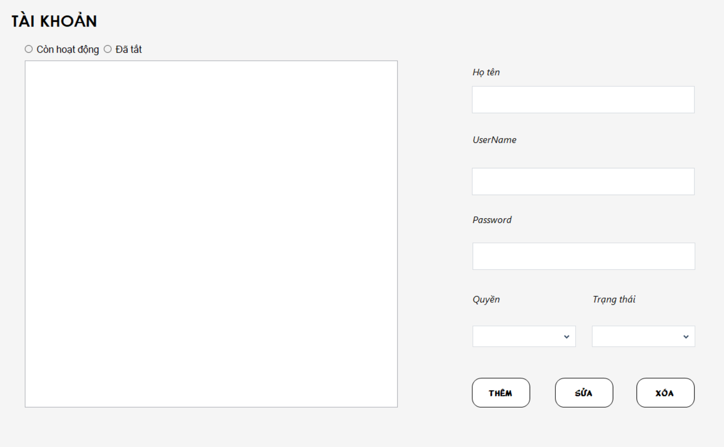

Test Case ID | Mô tả | Quy trình | Điều kiện tiên quyết | Kết quả mong đợi | Kết quả thực tế | Kết quả |  |  |  |  |  | Chú thích
 |  |  |  |  |  | Vòng 1 |  |  | Vòng 2
 |  |  |  |  |  | Trạng thái | Ngày kiểm tra | Người kiểm tra | Trạng thái | Ngày kiểm tra | Người kiểm tra
GUI_SHOW Quản lý tài khoản
GUI_TK01 | [TextBox] Họ tên |  |  | -Text color: black -Status: Enable | -Text color: black -Status: Enable | Passed | 13/12/2024 | Trần Vĩ Quốc | Passed | 13/12/2024 | Trần Vĩ Quốc
GUI_TK02 | [TextBox] Username |  |  | -Text color: black -Status: Enable | -Text color: black -Status: Enable | Passed | 13/12/2024 | Trần Vĩ Quốc | Passed | 13/12/2024 | Trần Vĩ Quốc
GUI_TK03 | [TextBox] Password |  |  | -Text color: black -Status: Enable | -Text color: black -Status: Enable | Passed | 13/12/2024 | Trần Vĩ Quốc | Passed | 13/12/2024 | Trần Vĩ Quốc
GUI_TK04 | [ComboBox] Quyền |  |  | -Text color: black -Status: Enable | -Text color: black -Status: Enable | Passed | 13/12/2024 | Trần Vĩ Quốc | Passed | 13/12/2024 | Trần Vĩ Quốc
GUI_TK05 | [ComboBox] Trạng thái |  |  | -Text color: black -Status: Enable | -Text color: black -Status: Enable | Passed | 13/12/2024 | Trần Vĩ Quốc | Passed | 13/12/2024 | Trần Vĩ Quốc
GUI_TK06 | [Button] Thêm |  |  | -Text color: black -Status: Enable | -Text color: black -Status: Enable | Passed | 13/12/2024 | Trần Vĩ Quốc | Passed | 13/12/2024 | Trần Vĩ Quốc
GUI_TK07 | [Button] Sửa |  |  | -Text color: black -Status: Enable | -Text color: black -Status: Enable | Passed | 13/12/2024 | Trần Vĩ Quốc | Passed | 13/12/2024 | Trần Vĩ Quốc
GUI_TK08 | [Button] Xóa |  |  | -Text color: black -Status: Enable | -Text color: black -Status: Enable | Passed | 13/12/2024 | Trần Vĩ Quốc | Passed | 13/12/2024 | Trần Vĩ Quốc
FUNCTION_SHOW Quản lý tài khoản
FUNC-TK01 | Thêm tài khoản khi nhập đầy đủ thông tin | 1. Khởi động phần mềm. 2. Hiển thị menu. 3. Nhấn vào button "Tài khoản". 4. Nhập đầy đủ các trường thông tin. 5. Nhấn vào button "Thêm". | Đăng nhập thành công vào hệ thống với quyền admin | Hiển thị thông báo thêm tài khoản thành công và cập nhật tài khoản mới vào bảng. | Hiển thị thông báo thêm tài khoản thành công và cập nhật tài khoản mới vào bảng. | Passed | 13/12/2024 | Trần Vĩ Quốc | Passed | 13/12/2024 | Trần Vĩ Quốc
FUNC-TK02 | Thêm tài khoản khi chưa nhập đầy đủ thông tin | 1. Khởi động phần mềm. 2. Hiển thị menu. 3. Nhấn vào button "Tài khoản". 4. Bỏ trống vài trường thông tin 5. Nhấn vào button "Thêm". | Đăng nhập thành công vào hệ thống với quyền admin | Hiển thị thông báo "vui lòng nhập đầy đủ thông tin" | Hiển thị thông báo "vui lòng nhập đầy đủ thông tin" | Passed | 13/12/2024 | Trần Vĩ Quốc | Passed | 13/12/2024 | Trần Vĩ Quốc
FUNC-TK03 | Sửa tài khoản khi nhập đầy đủ thông tin | 1. Khởi động phần mềm. 2. Hiển thị menu. 3. Nhấn vào button "Tài khoản". 4. Nhập đầy đủ thông tin 5. Nhấn vào button "Sửa". | Đăng nhập thành công vào hệ thống với quyền admin | Hiển thị thông báo sửa tài khoản thành công và cập nhật thông tin tài khoản vào database. | Hiển thị thông báo sửa tài khoản thành công và cập nhật thông tin tài khoản vào database. | Passed | 13/12/2024 | Trần Vĩ Quốc | Passed | 13/12/2024 | Trần Vĩ Quốc
FUNC-TK04 | Sửa tài khoản khi chưa nhập đầy đủ thông tin | 1. Khởi động phần mềm. 2. Hiển thị menu. 3. Nhấn vào button "Tài khoản". 4. Bỏ trống vài trường thông tin 5. Nhấn vào button "Sửa". | Đăng nhập thành công vào hệ thống với quyền admin | Hiển thị thông báo "vui lòng nhập đầy đủ thông tin" | Hiển thị thông báo "vui lòng nhập đầy đủ thông tin" | Passed | 13/12/2024 | Trần Vĩ Quốc | Passed | 13/12/2024 | Trần Vĩ Quốc
FUNC-TK05 | Xóa tài khoản đã được lưu trong hoá đơn | 1. Khởi động phần mềm. 2. Hiển thị menu. 3. Nhấn vào button "Tài khoản". 4. Nhấn vào 1 tài khoản 5. Nhấn vào button "Xóa". | Đăng nhập thành công vào hệ thống với quyền admin | Hiển thị thông báo "không thể xóa tài khoản đã được lưu trong hóa đơn" | Hiển thị thông báo "không thể xóa tài khoản đã được lưu trong hóa đơn" | Passed | 13/12/2024 | Trần Vĩ Quốc | Passed | 13/12/2024 | Trần Vĩ Quốc
FUNC-TK06 | Xóa tài khoản chưa được lưu trong hoá đơn | 1. Khởi động phần mềm. 2. Hiển thị menu. 3. Nhấn vào button "Tài khoản". 4. Nhấn vào 1 tài khoản 5. Nhấn vào button "Xóa". | Đăng nhập thành công vào hệ thống với quyền admin | Hiển thị thông báo "Xóa tài khoản thành công" | Hiển thị thông báo "Xóa tài khoản thành công" | Passed | 13/12/2024 | Trần Vĩ Quốc | Passed | 13/12/2024 | Trần Vĩ Quốc
FUNC-TK07 | Kiểm tra trạng thái của tài khoản | 1. Khởi động phần mềm. 2. Hiển thị menu. 3. Nhấn vào button "Tài khoản". 4. Nhấn vào 1 tài khoản 5. Đổi trạng thái thành tắt 6. Đăng xuất và đăng nhập lại bằng tài khoản vừa tắt | Đăng nhập thành công vào hệ thống với quyền admin | Hệ thống báo lỗi thông tin tài khoản và mật khẩu sai | Hệ thống báo lỗi thông tin tài khoản và mật khẩu sai | Passed | 13/12/2024 | Trần Vĩ Quốc | Passed | 13/12/2024 | Trần Vĩ Quốc

